상품제안서
시즈넬 소이 캔들 220g + 카카오 무릎담요 | 상품코드: S39414

 |  |  |  |  |  |  | 02-713-8555 | www.synergygift.co.kr
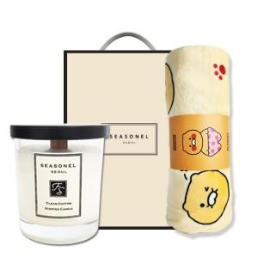

【상세/제작정보】 | <p><span style="font-size: 14pt;">※&nbsp;</span><span style="font-size: 14pt;">수량 50개당 향 1개 선택 가능, 미선택 시 랜덤 발송</span></p><p><span style="font-size: 14pt;">※ 스티커 사이즈 80*50mm</span></p><p><span style="font-size: 14pt;">※ 쇼핑백 600원 추가</span></p><p><span style="font-size: 14pt;">※ 캔들리드(뚜껑) 1,000원 추가</span></p><p><span style="font-size: 14pt;">&nbsp;</span></p>

【인쇄/포장옵션】 | 스티커 / 포장지포장

【공급단가】 | 수량 | 20~ | 50~ | 100~ | 300~ | 500~
*VAT별도 | 단가 | 28,740원 | 28,300원 | 27,640원 | 26,530원 | 25,430원

【상품 URL】 | https://www.synergygift.co.kr:443/src/goods_detail.php?gdno=39414

